Sheet1
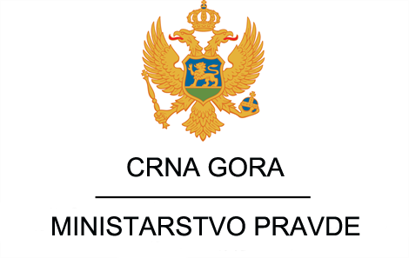

 | Spisak javnih funkcionera Ministarstva pravde i njihove zarade za period Januar - Decembar 2020.g

Ime I prezime | Zvanje | Neto zarade
 |  | Januar | Februar | Mart | April | Maj | Jun | Jul | Avgust | Septembar | Oktobar | Novembar | Decembar
 |  |  |  |  |  |  |  |  |  |  |  |  |  | prosjek 2020.
Vladimir Leposavić | Ministar | 0.00 € | 0.00 € | 0.00 € | 0.00 € | 0.00 € | 0.00 € | 0.00 € | 0.00 € | 0.00 € | 0.00 € | 0.00 € | 1,356.96 € | 113.08
Ivan Vukićević | Državni sekretar | 0.00 € | 0.00 € | 0.00 € | 0.00 € | 0.00 € | 0.00 € | 0.00 € | 0.00 € | 0.00 € | 0.00 € | 0.00 € | 957.46 € | 79.79
Nada Stanišić | Sekretar Ministarstva pravde | 1,276.03 € | 1,276.03 € | 1,276.03 € | 1,276.03 € | 1,276.03 € | 1,388.59 € | 1,276.03 € | 1,276.03 € | 1,276.03 € | 1,276.03 € | 1,276.03 € | 1,276.03 € | 1,285.41 | 21 | 7.39 | 1241.0855172
Marijana Laković Drašković | Generalna direktorka Direktorata za organizaciju pravosuđa, krivično zakonodavstvo i nadzor | 1,116.53 € | 1,116.53 € | 1,116.53 € | 1,116.53 € | 1,116.53 € | 1,229.09 € | 1,116.53 € | 1,116.53 € | 1,116.53 € | 558.27 € | 0.00 € | 0.00 € | 893.30
Ibrahim Smailović | Direktor direktorata za građansko Zakonodavstvo i nadzor | 1,062.58 € | 1,062.58 € | 1,062.58 € | 1,062.58 € | 1,062.58 € | 1,175.14 € | 1,062.58 € | 1,062.58 € | 1,062.58 € | 1,062.58 € | 1,062.28 € | 601.96 € | 1,033.55
Nataša Radonjić | Generalna direktorka Direktorata za izvršenje krivičnih sankcija | 1,069.61 € | 1,069.61 € | 1,069.61 € | 1,069.61 € | 1,069.61 € | 1,182.17 € | 1,069.61 € | 1,069.61 € | 1,069.61 € | 1,069.61 € | 1,069.61 € | 1,069.61 € | 1,078.99
Nikola Šaranović | Direktor direktorata za međunarodnu pravosudnu saradnju i projekte | 1,062.58 € | 1,062.58 € | 1,062.58 € | 1,062.58 € | 1,062.58 € | 128.31 € | 0.00 € | 0.00 € | 0.00 € | 0.00 € | 0.00 € | 0.00 € | 453.43
Darko Kovačević | Direktor direktorata za informaciono komunikacione tehnologije pravosuđa i bezbjednost podataka | 1,062.58 € | 1,062.58 € | 1,062.58 € | 1,062.58 € | 1,062.58 € | 1,155.90 € | 1,062.58 € | 1,062.58 € | 1,062.58 € | 1,062.58 € | 1,062.58 € | 602.13 € | 1,031.99 | 10 | 5.93 | 474.47624521
Ognjen Mitrović | VD Direktor direktorata za međunarodnu pravosudnu saradnju i projekte | 631.70 € | 631.70 € | 631.70 € | 631.70 € | 631.70 € | 698.52 € | 631.70 € | 631.70 € | 875.93 € | 1,018.01 € | 1,018.01 € | 576.87 € | 717.44 | 8 | 4.12 | 263.88475096

